物料采购、询价登记表
2023年9月梅地亚春季换季保养物料采购申请表
申请日期 | 序号 | 物品名称/机组名称 | 规格型号 | 材质 | 单位 | 数量 | 使用单位（简称） | 收货地址/接收人联系方式 | 最终到货日期 | 图片/铭牌 | 备注
2023.9.12 | 1 | 防锈漆（中灰色） | 15公斤/桶 |  | 桶 | 10 | 东方梅地亚 | 北京市朝阳区光华路4号；联系人电话：胡冬杰13522603310 | 2023.9.19
 | 2 | 防锈漆（深黄色） | 5公斤/桶 |  | 桶 | 1
 | 3 | 稀料 | 10公斤/桶 |  | 桶 | 5
 | 4 | 滚刷 | 20公分长 |  | 把 | 5
 | 5 | 滚刷头 | 20公分长 |  | 个 | 20
 | 6 | 自喷漆 | 深黄色 |  | 罐 | 3
 |  |  | 白色 |  | 罐 | 5
 |  |  | 深蓝色 |  | 罐 | 5
 |  |  | 中灰色 |  | 罐 | 5
 |  |  | 银粉色 |  | 罐 | 5
 |  |  | 红色 |  | 罐 | 3
 | 7 | 黄色警戒胶条（见图） | 5公分宽 |  | 米 | 100 |  |  |  | 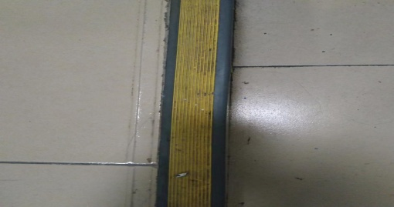 | 直燃机房区域使用
 | 8 | 发泡胶 |  |  | 桶 | 5
 | 9 | 透明防水胶 | 40斤 |  | 桶 | 1 |  |  |  | 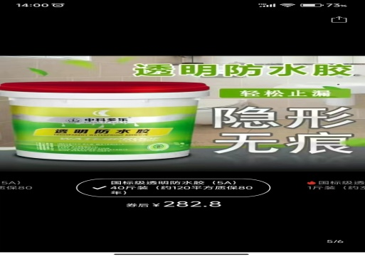
 | 10 | 球阀 | DN25 | 铜 |  | 10
 | 11
 | 12

